상품제안서
오아 반디팬 선풍기 | 상품코드: S26881

 |  |  |  |  |  |  | 02-713-8555 | www.synergygift.co.kr
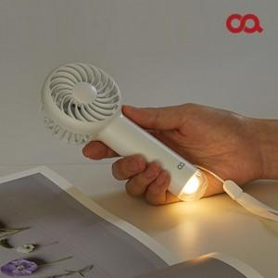 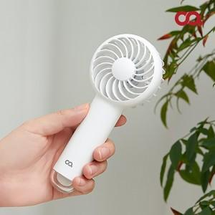 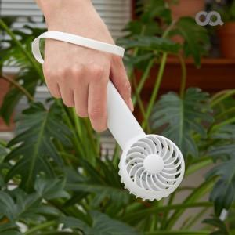

【상세/제작정보】 | <p><span style="font-size: 10pt; font-family: &quot;맑은 고딕&quot;;"></span><span style="font-family: &quot;맑은 고딕&quot;; font-size: 13.3333px;">*</span><span style="font-family: &quot;맑은 고딕&quot;; font-size: 13.3333px;">&nbsp;</span><span style="font-size: 10pt; font-family: &quot;맑은 고딕&quot;;">​1,200mAh</span><span style="font-size: 10pt; font-family: &quot;맑은 고딕&quot;; vertical-align: baseline;"> </span><span style="font-size: 10pt; font-family: &quot;맑은 고딕&quot;; vertical-align: baseline;">대용량 배터리 /&nbsp;</span><span style="font-size: 10pt; font-family: &quot;맑은 고딕&quot;; vertical-align: baseline;">​92g&nbsp;</span><span style="font-size: 10pt; font-family: &quot;맑은 고딕&quot;; vertical-align: baseline;">초경량</span><span style="font-family: &quot;맑은 고딕&quot;; font-size: 10pt;">​</span></p> <p style="line-height: 150%; margin-top: 0pt; margin-bottom: 0pt; margin-left: 0in; direction: ltr; unicode-bidi: embed;"><span style="font-size: 10pt; font-family: &quot;맑은 고딕&quot;; vertical-align: baseline;"></span><span style="font-family: &quot;맑은 고딕&quot;; font-size: 13.3333px;">*</span><span style="font-family: &quot;맑은 고딕&quot;; font-size: 13.3333px;">&nbsp;</span><span style="font-size: 10pt; font-family: &quot;맑은 고딕&quot;; vertical-align: baseline;">​BLDC</span><span style="font-size: 10pt; font-family: &quot;맑은 고딕&quot;; vertical-align: baseline;">모터를 사용하여 작지만 강하고 부드러운 </span><span style="font-size: 10pt; font-family: &quot;맑은 고딕&quot;; vertical-align: baseline;">풍량</span></p><p><span style="font-size: 10pt; font-family: &quot;맑은 고딕&quot;;"></span></p>

【인쇄/포장옵션】 | 레이저 / 포장지포장

【공급단가】 | 수량 | 50~ | 100~ | 500~ | 1,000~ | 2,000~
*VAT별도 | 단가 | 11,220원 | 11,050원 | 10,790원 | 10,360원 | 9,930원

【상품 URL】 | https://www.synergygift.co.kr:443/src/goods_detail.php?gdno=26881

